Hayvonlar_1
Hayvonot bog'i hayvonlari
Jirafa | Sher | Pingvin
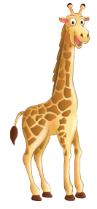 | 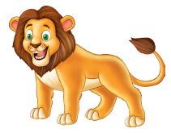

Ranglar_2
Rang | Soni
Olov rang | 2
Qizil | 6
sariq | 8
Yashil | 1

Shakllar_1
Shakllar | Soni
Doira | 7
Kvadrat | 7
To'rtburchak | 6
Uchburchak | 4
Yulduzcha | 6

Shakllar_2
Shakllar | Soni
Doira | 7
Kvadrat | 7
To'rtburchak | 6
Uchburchak | 4
Yulduzcha | 6

Hayvonlar_2
Hayvonlar | Soni
Pingvin | 15
Sher | 5
Jirafa | 10
Yo'lbars | 7

Shakllar_3
Shakllar | Soni
Doira | 8
To'rtburchak | 11
Uchburchak | 7
Strelka | 7

Shakllar_soni
Shakllar | Soni
Kvadrat | 5
Uchburchak | 2
Doira | 15
Yulduz | 12

Hayvonlar_3
Hayvonlar | Soni
Qo'y | 2
Quyon | 6
Echki | 10
Tovuq | 12
O'rdak | 2
G'oz | 18

Ranglar
Ranglar | Soni
Olov rang | 2
Qizil | 6
Yashil | 8
Sariq | 1

Shakl
Shakl | Soni
Kvadrat | 7
To'rtburchak | 6
Doira | 7
Uchburchak | 4
Yulduz | 6

